상품제안서
모던티포트 | 상품코드: F10982

 |  |  |  |  |  |  | 02-412-0044 | www.easy1.co.kr
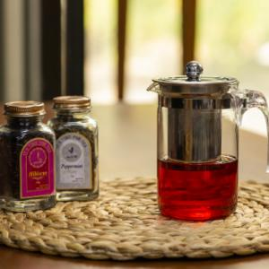 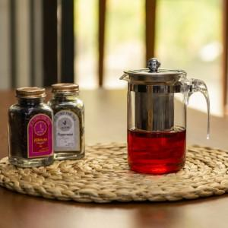

【상세/제작정보】 | 새로운 티 문화를 즐기세요! 언제 어디서나 쉽게 차를 내려마실 수 있는 유리티포트

【인쇄/포장옵션】 | 실크, 레이저 / 포장지포장

【공급단가】 | 수량 | 100~ | 500~ | 1,000~ | 2,000~ | 3,000~
*VAT별도 | 단가 | 4,730원 | 4,550원 | 4,380원 | 4,200원

【상품 URL】 | https://dev.easy1.co.kr:443/src/goods_detail.php?gdno=10982

